상품제안서
나오 음파 전동칫솔 | 상품코드: S25868

 |  |  |  |  |  |  | 02-713-8555 | www.synergygift.co.kr
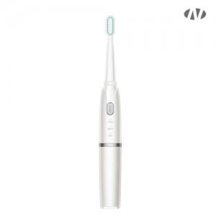 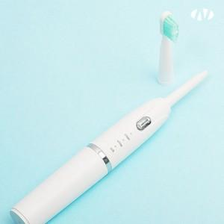 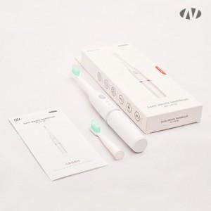

【상세/제작정보】 | 분당3만번 음파진동 / 2분 자동종료 / 30초 타이머 / 3가지 모드 / IPX7 방수

【인쇄/포장옵션】 | 레이저, 풀칼라 / 포장지포장

【공급단가】 | 수량 | 50~ | 100~ | 500~ | 1,000~ | 2,000~
*VAT별도 | 단품 | 6,610원 | 6,260원 | 5,950원 | 5,800원 | 5,700원
 | 칫솔모 세트 | 10,250원 | 9,700원 | 9,230원 | 8,990원 | 8,830원

【상품 URL】 | https://www.synergygift.co.kr:443/src/goods_detail.php?gdno=25868

